상품제안서
곰돌이,토끼 캐릭터 비치백 가방 | 상품코드: F22065

 |  |  |  |  |  |  | 02-412-0044 | www.easy1.co.kr
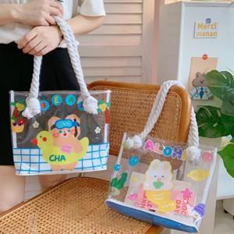

【상세/제작정보】

【인쇄/포장옵션】 | 실크 / OPP(비닐)

【공급단가】 | 수량 | 100~ | 300~ | 500~ | 1,000~ | 3,000~
*VAT별도 | 단가 | 8,230원 | 7,930원 | 7,620원 | 7,320원 | 7,130원

【상품 URL】 | http://www.easy1.co.kr/src/goods_detail.php?gdno=22065

